Титульный
 |  | Версия 3.2
Cведения о полезном отпуске (продаже) электрической энергии и мощности отдельным категориям потребителей
Месячная, годовая
Приказ Росстата: Об утверждении формы от 22.04.2016 № 210
Форма № 46-ЭЭ (полезный отпуск)

 | Субъект РФ | Красноярский край
 |  | Отчетный период
 | Год | 2018
 | Месяц | май
 | Срок предоставления отчета истек | Нет
 | Ссылка на обосновывающие материалы

 | Наименование организации | АО "Норильсктрансгаз"
 | ИНН | 2457081355
 | КПП | 245701001
 | Вид деятельности | Региональная генерация

 | Муниципальный район | Таймырский (Долгано-Ненецкий) муниципальный район

 | Муниципальное образование | Караул

 | ОКТМО | 04653417

 | Гарантирующий поставщик | Нет

 | Способ приобретения электроэнергии | с ОРЭМ

 | Плательщик НДС | Да

 | Тип отчета | По обособленному подразделению
 | Наименование обособленного подразделения | п.Тухард ТОСП АО "Норильсктрансгаз" по Таймырскому району

 |  | Адрес организации
 | Юридический адрес: | 663318, г. Норильск, пл. Газовиков Заполярья, д.1
 | Почтовый адрес: | 663318, г. Норильск, пл. Газовиков Заполярья, д.1
 |  | Руководитель
 | Фамилия, имя, отчество | Шилыковский Марк Игоревич
 | (код) номер телефона | (3919) 253242
 |  | Главный бухгалтер
 | Фамилия, имя, отчество | Трофимов Павел Викторович
 | (код) номер телефона | (3919) 253242
 |  | Должностное лицо, ответственное за составление формы
 | Фамилия, имя, отчество | Сирук Нина Анатольевна
 | Должность | Ведущий инженер
 | (код) номер телефона | (3919) 25-31-00 внутр.42-91
 | e-mail | siruk@ngaz.ru

 | Максимальный интервал представления отчёта за прошедшие периоды (дней) | 90
Предоставляют:
юридические лица - поставщики электрической энергии (мощности) оптового и розничного рынков электроэнергии (мощности); гарантирующие поставщики электрической энергии (мощности); потребители-субъекты оптового рынка электроэнергии (мощности); энергосбытовые и энергоснабжающие организации; участники оптового рынка электроэнергии (мощности), в отношении которых не приняты балансовые решения:
- Федеральной антимонопольной службе по установленному адресу
Сроки предоставления:
20 числа после отчетного месяца,
10 февраля - за отчетный год

Дата последнего обновления реестра МР/МО: 19.02.2018 9:52:35
Дата последнего обновления реестра организаций: 19.02.2018 11:04:07

Полезный отпуск электроэнергии
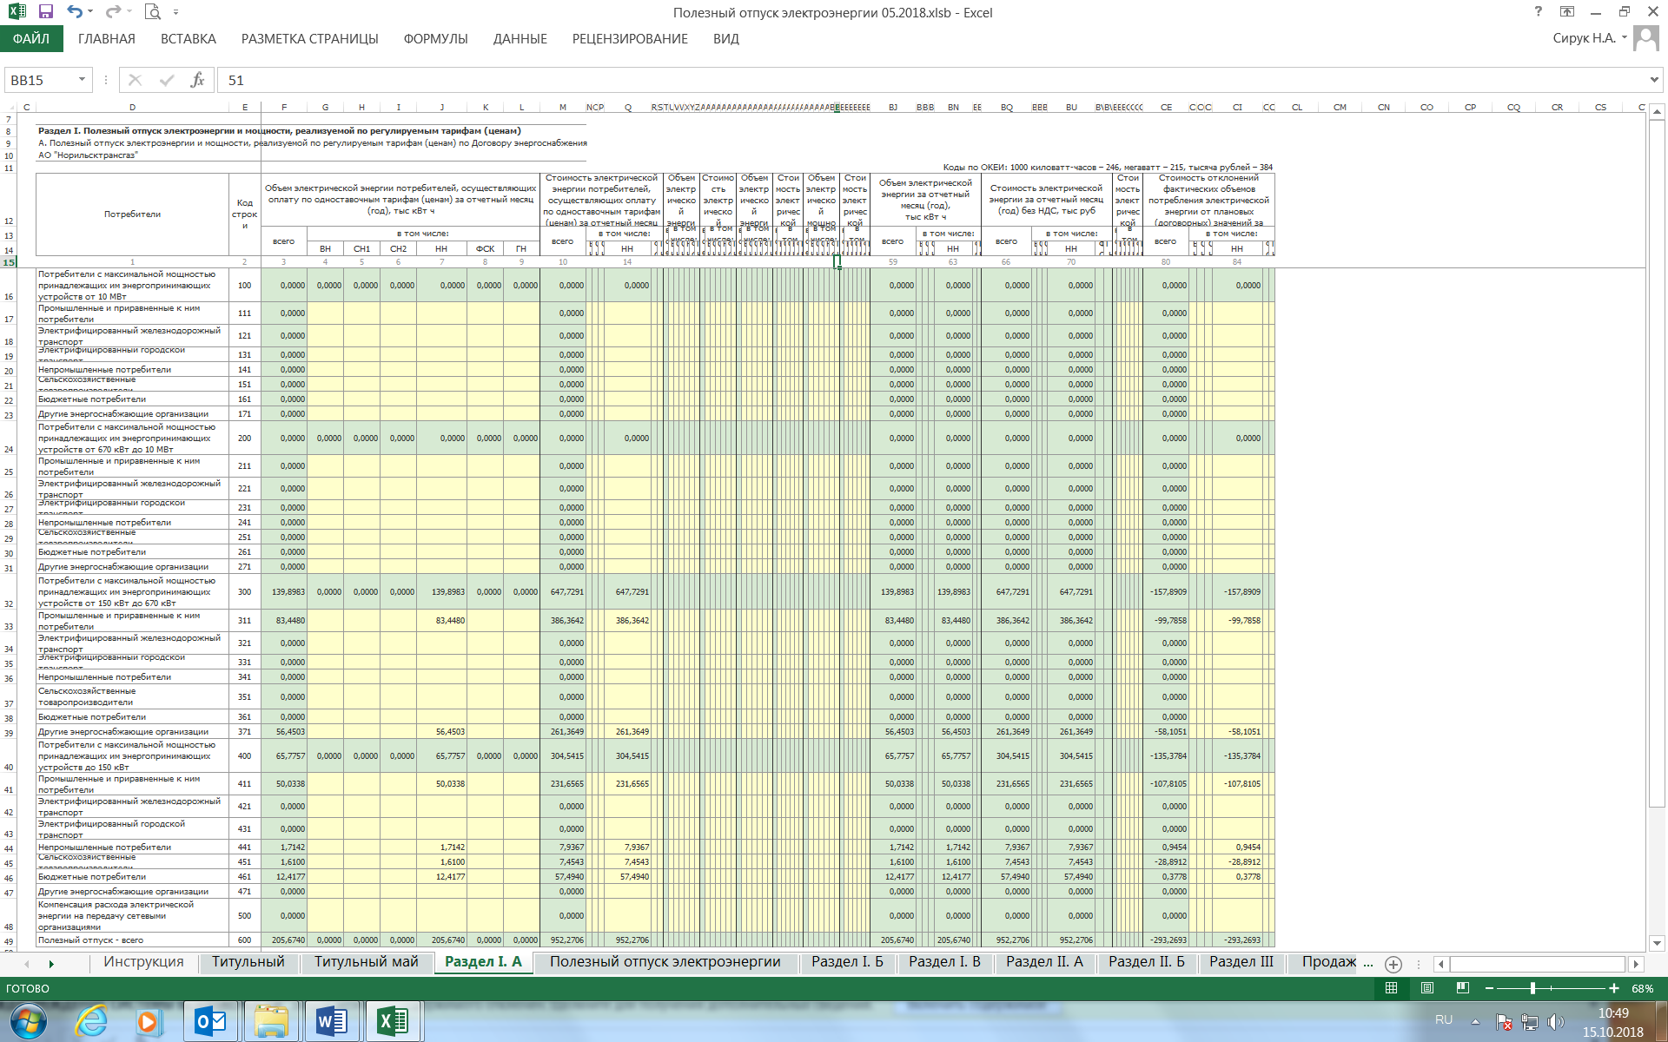

Продажа электроэнергии
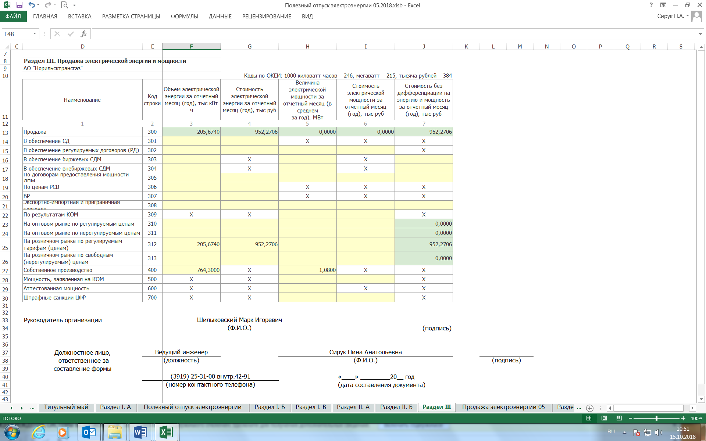

Покупка электроэнергии
